Sheet1
Gitの導入
 | 下記サイトを参考にGitの構築を行う。
 | https://prog-8.com/docs/git-env-win
 |  | ※手順5.エディタの設定～が良く分からない場合は"Use the Nano editor by default editor"を選択

 | Gitのユーザー名とメールアドレスを設定
 |  | git config --global user.name "Masaki Ishino"
 |  | git config --global user.email "m-ishino@rise-ltd.co.jp"
 | 1. Gitのインストール
 | 2. Gitの初期設定
 | 3. Githubの設定

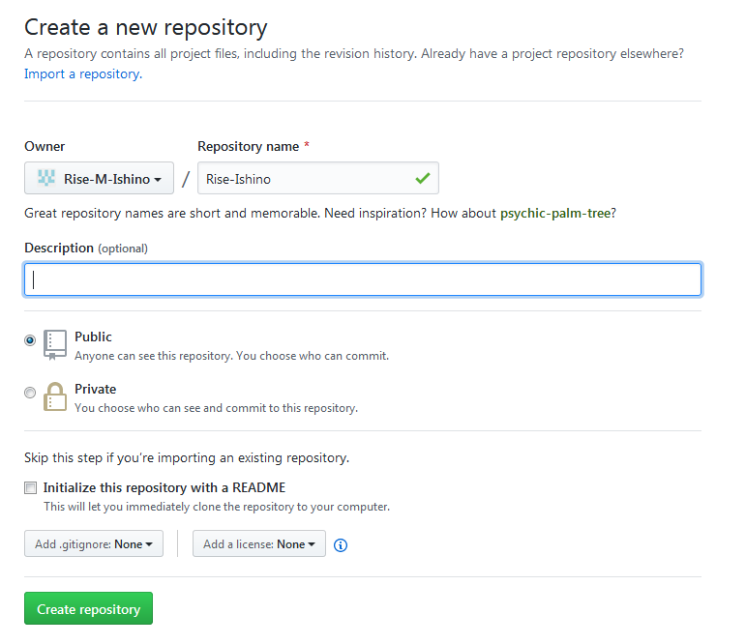

 |  |  | git remote add origin https://github.com/Rise-M-Ishino/Rise-Ishino.git

Sheet2
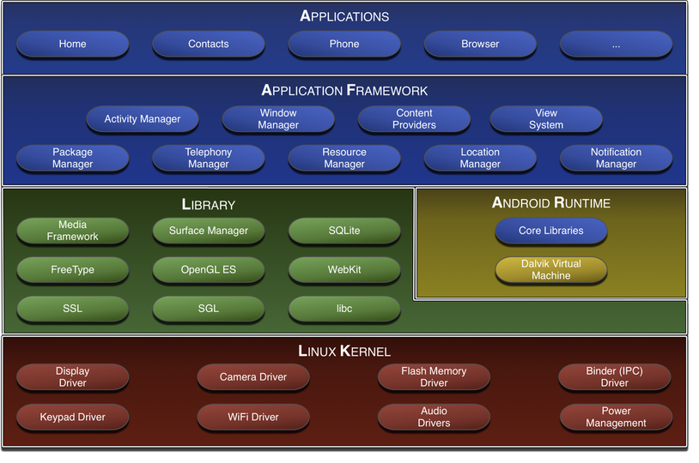
■Java

 | 勉強サイト
 |  | http://java.sevendays-study.com/

 | 開発環境
 |  | https://paiza.io/projects/bnju_IG_tb25FAaLIOTPSQ?language=java

■Android
 | http://blog.hermit4.info/2010/08/android.html

